【見本】作成例
平成２７年度 全国学力・学習状況調査 設問別検証シート【見本】 |  |  |  |  |  |  |  |  |  |  |  |  |  |  |  | ＜シートの使い方＞

科目名 |  | 設問 番号 | 設問の概要 |  |  |  |  | 正答率(％) |  |  | 無解答率(％) |  |  | ベンチマークグラフ（対全国） |  | 事前準備
 |  |  |  |  |  |  |  | 本校 | 岡山 (公立) | 全国 (公立) | 本校 | 岡山 (公立) | 全国 (公立) | 全国 との差 | -15.0 ▼ +15.0 | ① | 分析支援ツールの結果から、課題のある設問（研修で取り上げる設問）を選択する。
数学Ａ |  | １０（１） | 反比例のグラフを選ぶ |  |  |  |  | 57.9 | 57.8 | 61.7 | 0.2 | 0.2 | 0.1 | -3.8 | -3.8 | ② |  | の欄に、分析支援ツールまたは国から送付されたＣＤ－Ｒから該当の数値等を入力（コピー＆ペースト）する。
 |  |  |  |  |  | ※正答率と無解答率に、結果の数値を入力すると、全国との差が分かるベンチマークグラフが表示されます。 |  |  |  |  |  |  |  |  |  | ③ |  | の欄に、「③説問別（解答類型）調査結果」のシートから、解答類型の画像をコピー＆ペーストする。
解 答 類 型 ※「③設問別（解答類型）調査結果」より、値を貼り付けてください。 |  |  |  |  |  |  |  |  |  | 無解答 |  | ▼ |  |  |  | ④ |  | の欄に、検討する設問を画像として貼り付けるか、シートのプリントアウト後に切り貼りする。
 | １ | ２ | ３ | ４ | ５ | ６ | ７ | ８ | ９ |  | ▶ | 【考察１】 調査結果の現状分析について |  |  |  | ⑤ | シートを印刷して、配付する。
本校 | 57.0 | 9.2 | 24.5 | 7.4 |  |  |  |  | 0.1 | 0.2
県平均 | 57.8 | 8.7 | 25.2 | 6.8 |  |  |  |  | 0.0 | 0.2 |  |  |  |  |  | 研修
全国平均 | 61.7 | 8.3 | 22.7 | 6.0 |  |  |  |  | 0.0 | 0.1 |  |  |  |  |  | ① | 「正答率」「無解答率」「解答類型への反応率」などから、自校の現状（なぜ、こうなるのか？）を分析し交流する。
全国差 | -4.7 | 0.9 | 1.8 | 1.4 | 0.0 | 0.0 | 0.0 | 0.0 | 0.1 | 0.1 |  |  |  |  |  | ② | 分析結果を基に、授業場面での改善方策（該当学年に限らない）や、定着のための手立て（全校での取組等）を検討し、共通理解する。
5.0 ▶ -5.0

 |  |  |  |  |  |  |  |  |  |  |  | ▲

設 問 ※画像かコピーで、問題を貼り付けてください。
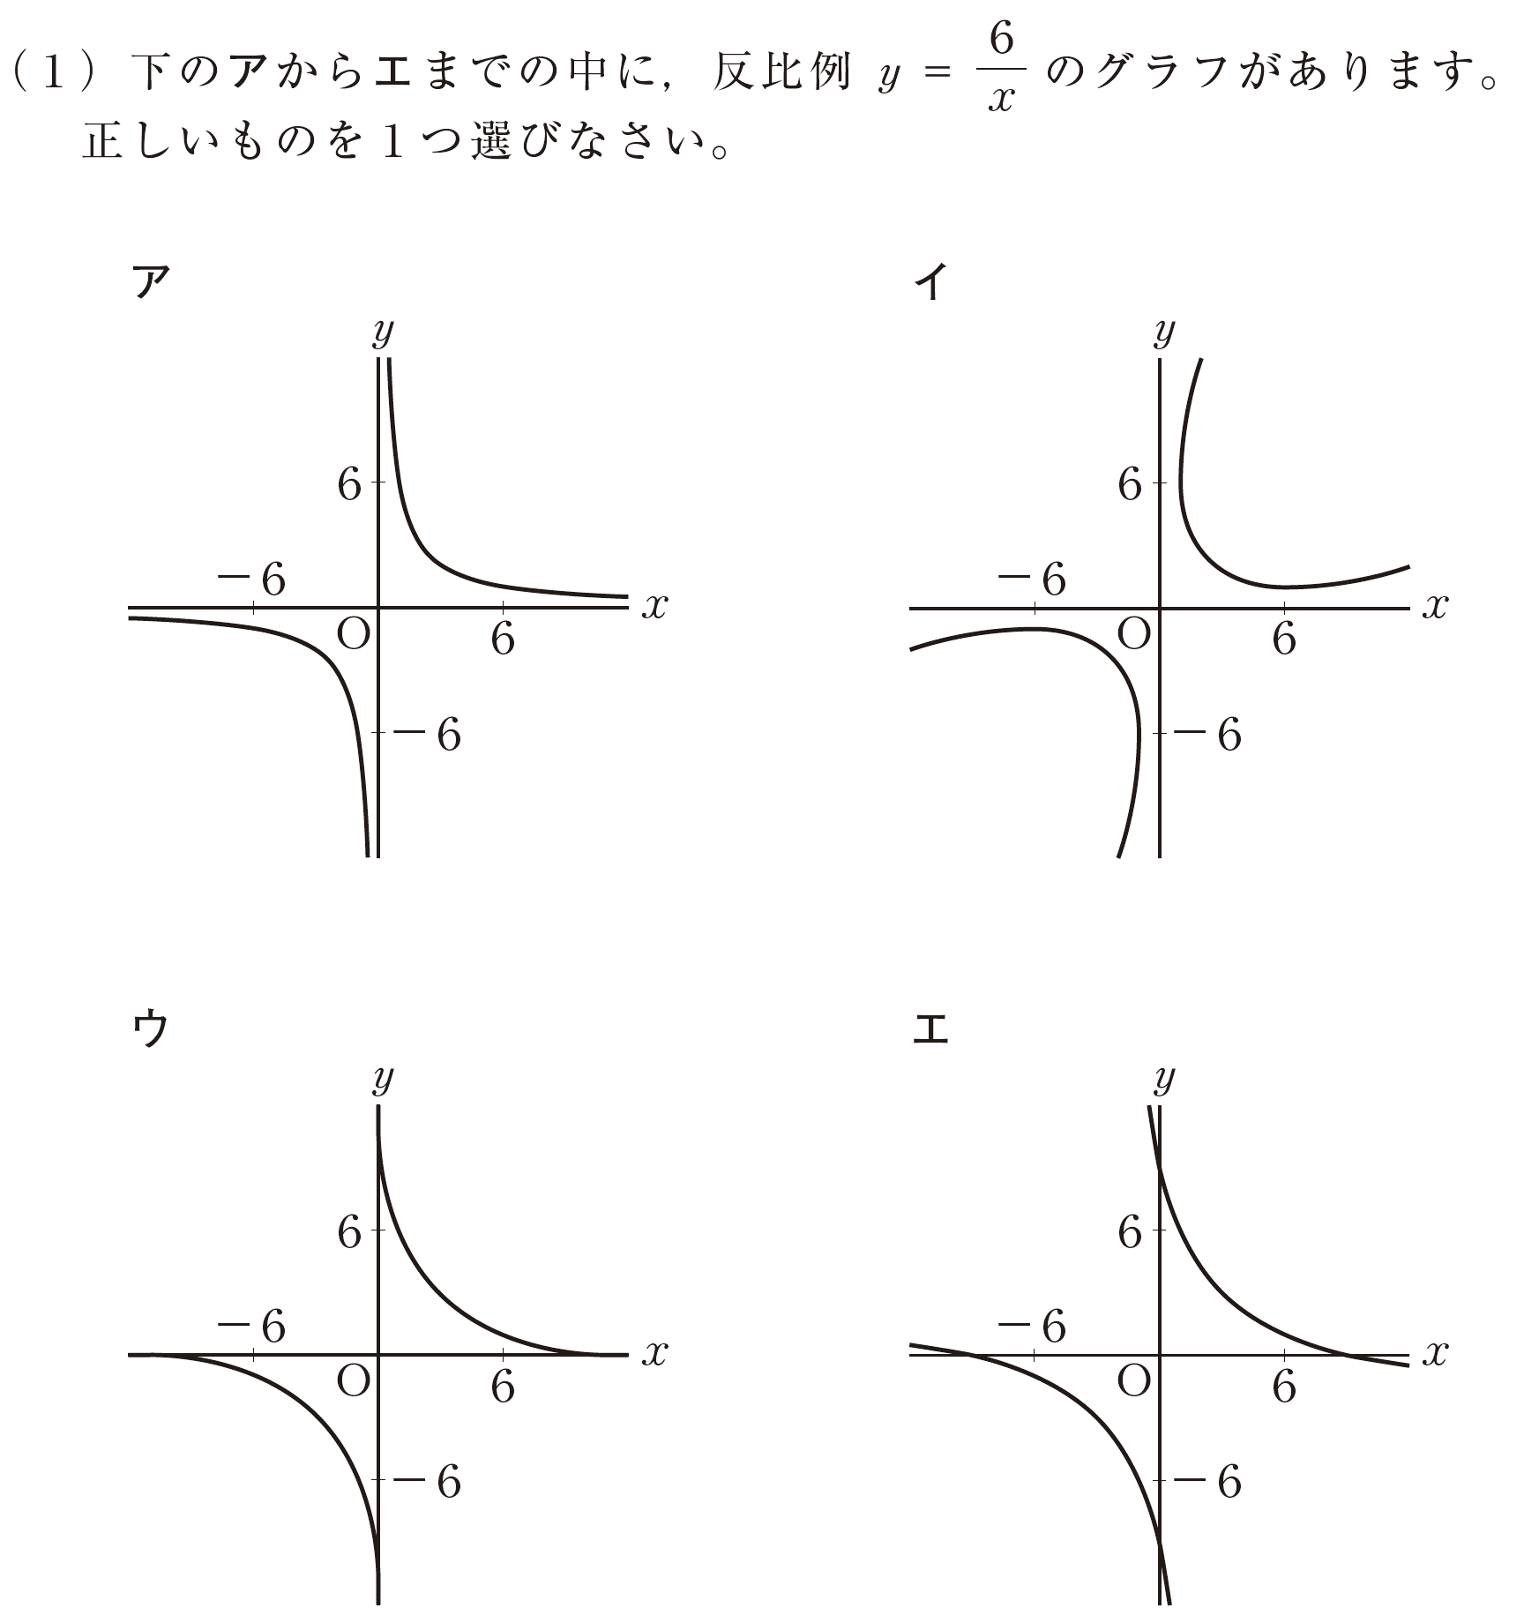

▼
【考察２】 課題改善のための方策について
授業での工夫について |  |  |  |  |  |  |  |  | 定着のための手立てについて（演習の方法、家庭学習での取組など）

